掲示板_C#Java
画面概要&画面遷移 |  |  |  |  |  | 論理名称 |  |  |  | システムID |  |  |  |  | 改訂日 | 2017-05-08
 |  |  |  |  |  | 物理名称 |  |  |  | システム名称 |  |  |  |  | 改訂者 | ホアン
 |  |  |  |  |  | 備考

遷移

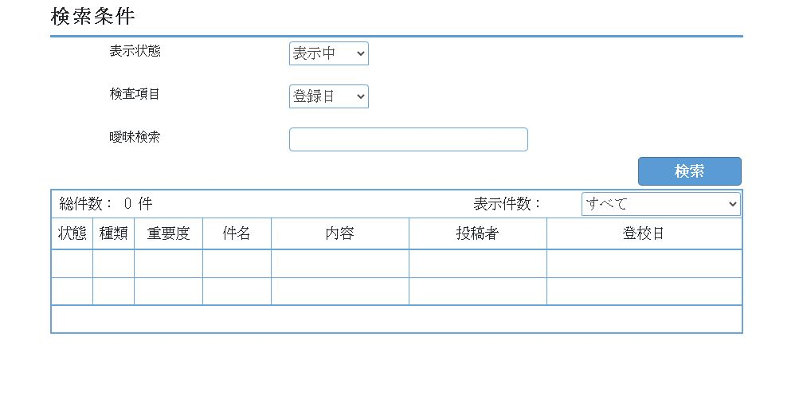
 | 「掲示板検索」画面
 |  |  |  |  |  |  |  |  |  | 「プログラムの構成」
 |  |  |  |  |  |  |  |  |  |  | ■ | コントローラ： |  | BulletinBoard
 |  |  |  |  |  |  |  |  |  |  | ■ | ビュー： |  | BulletinBoard

 |  |  |  |  |  |  |  |  |  |  | ■ | テーブル
 |  |  |  |  |  |  |  |  |  |  | SELECT * FROM bulletinboard_info

 |  |  |  |  |  |  |  |  |  |  | 状態 |  | DELETE_FLG
 |  |  |  |  |  |  |  |  |  |  | 種類 |  | BB_CLASS
 |  |  |  |  |  |  |  |  |  |  | 重要度 |  | IMPORTANCE
 |  |  |  |  |  |  |  |  |  |  | 件名 |  | BB_TITLE
 |  |  |  |  |  |  |  |  |  |  | 内容 |  | BB_TEXT
 | 点数：検索1つ１点 全部で出来て3点 ソース：MVCの作成が出来て３点 |  |  |  |  |  |  |  |  |  | 投稿者 |  | NICK_NAME
 |  |  | 一覧表示：一覧表示出来て２点 画面：画面の作成（HTML） 2点 |  |  |  |  |  |  |  | 登録日時 |  | INSERTTIME
 | 「掲示板」画面概要
 |  | プロファイル情報を確認する
 |  | ● | 初期状態は、表示状態が「表示中」で総件数は0件 一覧はヘッダーのみとする
 |  | ● | 検索項目を選択し、検索値を入力し、「検索」をクリックすると、検索結果が表示される。
 |  | ● | 「表示状態」が見える。
 |  |  | すべて
 |  |  | 表示中 |  |  |  | フラグ ０
 |  |  | 削除済 |  |  |  | フラグ １

 |  |  | 「掲示板一覧」に下記の項目を設定する。

 |  |  | 0 | 状態 | 表示中＝"0" 削除="1" |  |  |  | DELETE_FLG
 |  |  | 1 | 種類 |  | そのまま表示 |  |  | BB_CLASS
 |  |  | 2 | 重要度 | 高＝"2" 中="1" 低="0" |  |  |  | IMPORTANCE
 |  |  | 3 | 投稿者 |  | そのまま表示 |  |  | NICK_NAME
 |  |  | 4 | 件名 |  | そのまま表示 |  |  | BB_TITLE
 |  |  | 5 | 登録日 | yyyymmdd |  |  |  | INSERTTIME

 |  |  | 「表示状態」の一覧検索

 |  |  |  | 表示状態
 |  |  | 1 | すべて
 |  |  | 2 | 表示中 | 0→表示0のデータ
 |  |  | 3 | 削除済 | 1→削除1のデータ

 |  |  | 検査項目

 |  |  |  | 表示状態
 |  |  | 1 | 登録日 |  | 完全一致 |  | （例） 2018-12-27 と入力する データは時間分秒もついているのでそのままイコールだと抽出されない。
 |  |  | 2 | 件名 |  | 曖昧検索
 |  |  | 3 | 投稿者 |  | 曖昧検索

 |  | ■ | 「検索」ボタンをクリックした時
 |  |  |  | ※検査項目から選択された曖昧検索に入力された文字を元に検索をする。
 |  |  |  | ※曖昧検索が空白の場合には表示状態のみを検索条件とする。

テーブルデータ
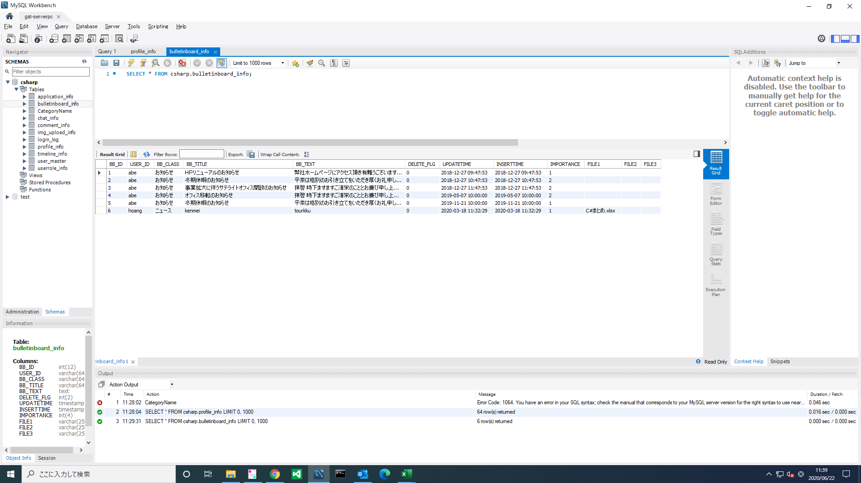

掲示板_Access
画面概要&画面遷移 |  |  |  |  |  | 論理名称 |  |  | システムID |  |  |  | 改訂日 |  | 2017-05-08
 |  |  |  |  |  | 物理名称 |  |  | システム名称 |  |  |  | 改訂者 |  | ホアン
 |  |  |  |  |  | 備考

遷移

 | 「掲示板検索」画面

 |  |  |  |  |  |  |  |  |  | ■ | テーブル
 |  |  |  |  |  |  |  |  |  | SELECT * FROM bulletinboard_info
編集
編集
 |  |  |  |  |  |  |  |  |  | 状態 |  | DELETE_FLG |  | 掲示板編集画面へ遷移
 |  |  |  |  |  |  |  |  |  | 種類 |  | BB_CLASS
 |  |  |  |  |  |  |  |  |  | 重要度 |  | IMPORTANCE
 |  |  |  |  |  |  |  |  |  | 件名 |  | BB_TITLE
 |  |  |  |  |  |  |  |  |  | 内容 |  | BB_TEXT
 | 点数：検索2点 表示2点 削除2点 編集2点 全部出来て＋２点 |  |  |  |  |  |  |  |  | 投稿者 |  | NICK_NAME
 |  |  |  |  |  |  |  |  |  | 登録日時 |  | INSERTTIME
 | 「掲示板」画面概要
 |  | プロファイル情報を確認する
 |  |  | 全員ができること
 |  | ● | 検索項目を選択し、検索値を入力し、「検索」をクリックすると、検索結果が表示される。
 |  | ● | 「表示状態」が見える。
 |  |  | すべて
 |  |  | 表示中 |  |  |  | フラグ ０
 |  |  | 削除済 |  |  |  | フラグ １

 |  |  | 「掲示板一覧」に下記の項目を設定する。

 |  |  | 0 | 状態 | 表示＝"0" 削除="1" |  |  | DELETE_FLG
 |  |  | 1 | 種類 |  | そのまま表示 |  | BB_CLASS
 |  |  | 2 | 重要度 | 高＝"2" 中="1" 低="0" |  |  | IMPORTANCE
 |  |  | 3 | 投稿者 |  | そのまま表示 |  | NICK_NAME
 |  |  | 4 | 件名 |  | そのまま表示 |  | BB_TITLE
 |  |  | 5 | 登録日 | yyyymmdd |  |  | INSERTTIME

 |  |  | 「表示状態」の一覧検索

 |  |  |  | 表示状態
 |  |  | 1 | すべて
 |  |  | 2 | 表示中 | 0→表示0のデータ
 |  |  | 3 | 削除済 | 1→削除1のデータ

 |  |  | 検査項目

 |  |  |  | 表示状態
 |  |  | 1 | 登録日 |  | 完全一致
 |  |  | 2 | 重要度 |  | 高＝"2" 中="1" 低="0"
 |  |  | 3 | 投稿者 |  | ユニーク検索

 |  | ■ | 「検索」ボタンをクリックした時
 |  |  |  | ※検査項目から選択された曖昧検索に入力された文字を元に検索をする。
 |  |  |  | ※曖昧検索が空白の場合には表示状態のみを検索条件とする。

掲示板編集_access
画面概要&画面遷移 |  |  |  |  | 論理名称 |  |  | システムID |  |  | 改訂日 | 2017-05-08
 |  |  |  |  | 物理名称 |  |  | システム名称 | ASP.NET第3課題 |  | 改訂者 | ホアン
 |  |  |  |  | 備考

遷移

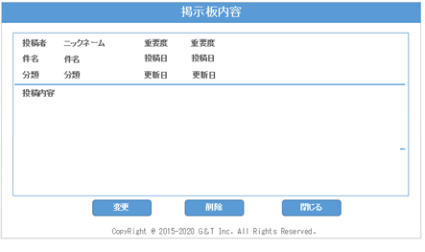
 |  |  |  |  |  |  | 表示画面
 | 「掲示板内容」画面

 |  | 機能説明
 | 1 | 変更した内容が反映され一覧に戻る
 | 2 | 削除ボタンを押すと削除されて一覧画面に戻る
 | 3 | 閉じるボタンを押すと一覧画面に戻る

 | ●削除、変更の際には確認ボタンを出力する。
 | ● | 投稿者〰更新日はテキストボックスとする

 | ● | 一覧画面に戻る際の一覧表示は、０件表示とする
 | 画面表示内容
 | 投稿者 |  | NICK_NAME | テキストボックス
 | 件名 |  | BB_TITLE | テキストボックス
 | 分類 |  | BB_CLASS | テキストボックス
 | 重要度 |  | IMPORTANCE | コンボボックス
 | 登録日時 |  | INSERTTIME | テキストボックス |  | yyyymmdd
1
2
3
 | 更新日 |  | UPDATETIME | テキストボックス |  | yyyymmdd
 | 内容 |  | BB_TEXT | テキストボックス
 |  |  |  |  |  |  |  |  |  | 編集画面

